Sheet1
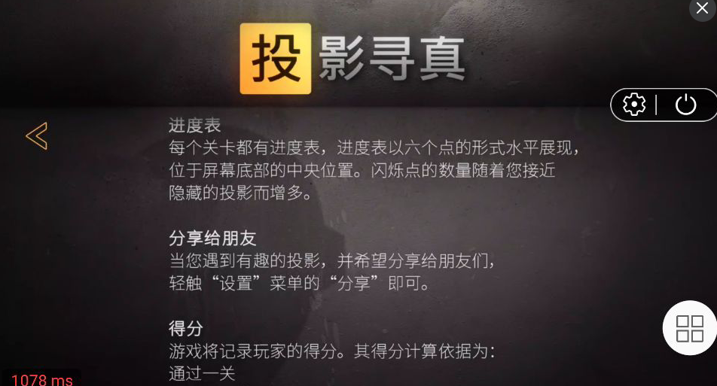
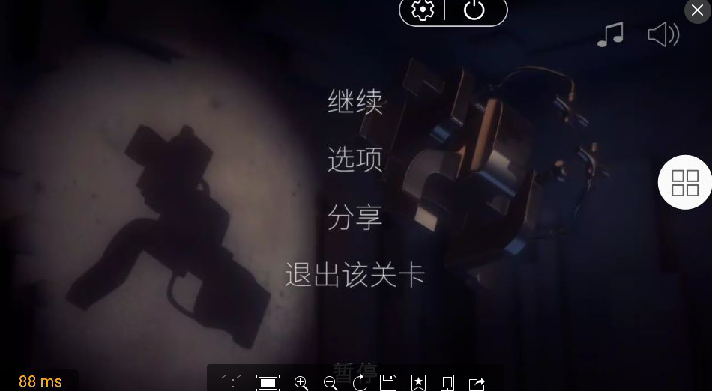
日期 | 问题描述 | 图例 | 备注
 | 游戏信息页面存在“分享给朋友”的描述，请去除 | 图1
 | 游戏中“暂停”页面存在分享选项，请去除 | 图2

